flow
MEKANISME PENGAJUAN JOB REQUEST LAYANAN IT

Pemohon dapat melihat informasi Job Request melalui Portal Helpdeks Batangalum
untuk melakukan Request, pilih menu Create Request

https://itsupport
Pemohon

Pemohon Login ke Portal Helpdeks Batangalum menggunakan Email dan Password yang sudah didaftarkan

Pemohon mengisikan Job Request di menu Create Request

Pemohon dapat melihat status request di menu myrequest maupun list request
Data List Request
Pemohon dapat melihat informasi di HDnews

Team Support IT akan approval request yang valid terhadap Request yang telah dibuat oleh Pemohon

Team Support IT melakukan Assignment terhadap Request yang telah di approval
Team Support IT

Team Support IT Mencetak file Job Request sebagai bukti Job Request telah solved/terselesaikan.

Akses User
 |  |  |  |  |  |  |  | halaman 1 dari 2

Penggunaan System Job Request

 | A. | Akses System Job Request

 |  | 1 | Buka Browser Chrome,Firefox,Internet Explorer, dll.
 |  | 2 | ketik Alamat Job Request pada Search Enginer -> itsupport
 |  | 3 | Masuk ke halaman Login pada System Job Request, ketikkan email dan password yang
 |  |  | sudah terdaftar.
 |  |  | Note : untuk akses login yang belum dibuat silahkan request ke itsupport
 |  |  | ex.
 |  |  |  | email : anda@miki-industries.com
 |  |  |  | Password : 12345
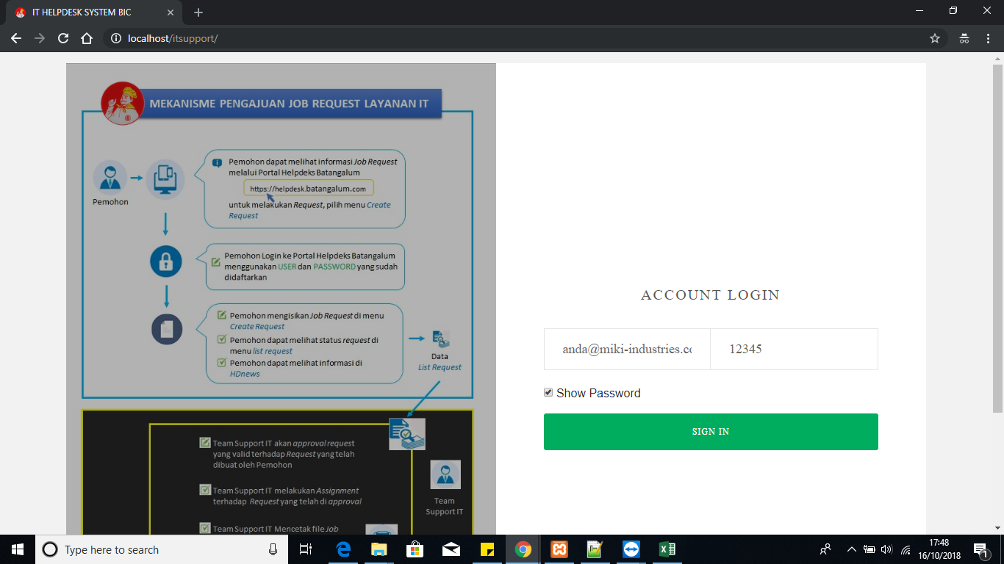

 | B. | Buat, Edit, Hapus dan Print Job Request

 |  | 1 | Membuat Job Request
 |  |  | a | Klik Menu Job Request
 |  |  | b | Klik/Pilih Sub Menu Create Request
 |  |  |  | 1) Akan tampil halaman Create Request
 |  |  |  |  | a) | Isi kolom kosong untuk job type
 |  |  |  |  | b) | Isi kolom kosong untuk detail deskripsi
 |  |  |  |  | c) | Klik Simpan untuk menyimpan data request apabila data telah sesuai
 |  |  |  |  | d) | Klik Batal untuk membatalkan data request yang akan dibuat

 |  | 2 | Mengedit Job Request
 |  |  | a | Klik Menu Job Request
 |  |  | b | Klik/Pilih Sub Menu My Request
 |  |  |  | 1) Akan tampil halaman List My Request
 |  |  |  | 2) Pilih data Job Request yang telah dibuat
 |  |  |  | 3) Pilih icon edit
 |  |  |  |  | a) | Akan tampil halaman edit Job Request
 |  |  |  |  |  | > | Kemudian Edit kolom untuk job type jika data ingin diubah
 |  |  |  |  |  | > | Kemudian Edit kolom untuk detail deskripsi jika data ingin diubah
 |  |  |  |  |  | > | Klik Tombol Simpan untuk menyimpan data request yang sudah diubah
 |  |  |  |  |  | > | Klik Tombol Batal untuk membatalkan edit data request yang ingin diubah

 |  | 3 | Menghapus Job Request
 |  |  | a | Klik Menu Job Request
 |  |  | b | Klik/Pilih Sub Menu My Request
 |  |  |  | 1) Akan tampil halaman List My Request
 |  |  |  |  | > | Pilih data Job Request yang telah dibuat
 |  |  |  |  | > | Pilih icon hapus

 |  |  |  |  |  |  |  | halaman 2 dari 2

 |  | 4 | Solved By User
 |  |  | a | Klik Menu Job Request
 |  |  | b | Klik/Pilih Sub Menu My Request
 |  |  |  | 1) Akan tampil halaman List My Request
 |  |  |  |  | > | Pilih data Job Request yang telah dibuat
 |  |  |  |  | > | Pilih icon solved by user

 |  | 5 | Print Job Request
 |  |  | a | Klik Menu Job Request
 |  |  | b | Klik/Pilih Sub Menu My Request
 |  |  |  | 1) Akan tampil halaman List My Request
 |  |  |  |  | > | Pilih data Job Request yang telah dibuat
 |  |  |  |  | > | Pilih icon print

 | C. | Informasi Status Job Request yang diajukan

 |  | 1 | Melihat Informasi status My Request
 |  |  | a | Klik Menu Job Request
 |  |  | b | Klik/Pilih Sub Menu My Request
 |  |  |  | 1) Akan tampil halaman List My Request yang menampilkan data request sesuai user login

 |  | 2 | Melihat Informasi status All Request
 |  |  | a | Klik Menu Job Request
 |  |  | b | Klik/Pilih Sub Menu List Request
 |  |  |  | 1) Akan tampil halaman List All Request yang menampilkan semua data request semua pengguna

 | D. | HDNews

 |  | 1 | Melihat Informasi yang diberikan oleh divisi IT
 |  |  | a | Klik Menu HDNews
 |  |  |  | 1) Akan tampil halaman informasi yang diberikan oleh divisi IT

